상품제안서
디자인노트 베이직(주문제작형) | 상품코드: F24518

 |  |  |  |  |  |  | 02-412-0044 | www.easy1.co.kr
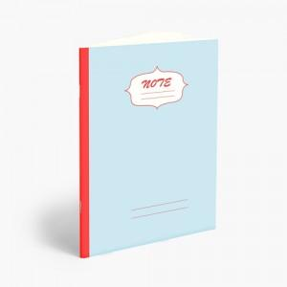

【상세/제작정보】 | 앞표지 박인쇄 / 내지 인쇄불가

【인쇄/포장옵션】 | 불박 / OPP(비닐)

【공급단가】 | 수량 | 500~ | 1,000~ | 3,000~ | 5,000~ | 10,000~
*VAT별도 | 단가 | 1,080원 | 1,040원 | 1,000원 | 960원 | 930원

【상품 URL】 | https://dev.easy1.co.kr:443/src/goods_detail.php?gdno=24518

